Лист1
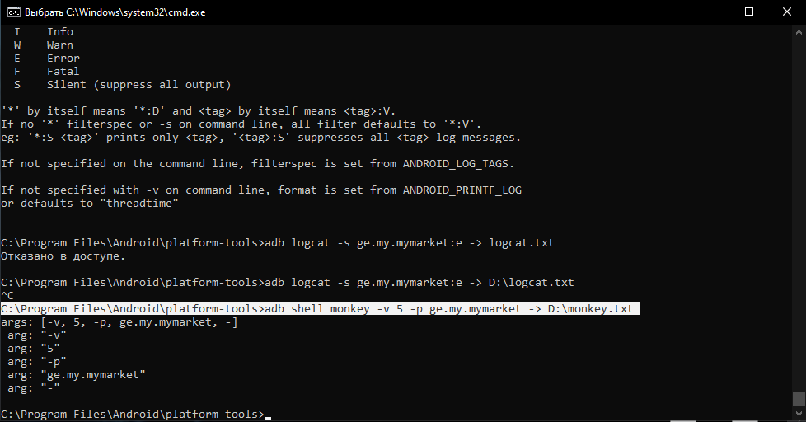
1. Создать кастомное мобильное устройство
Android 12, API 31
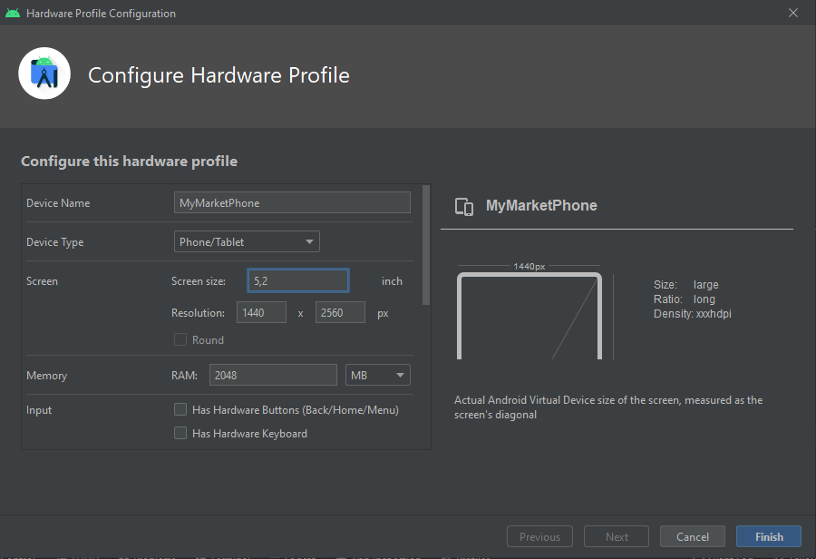

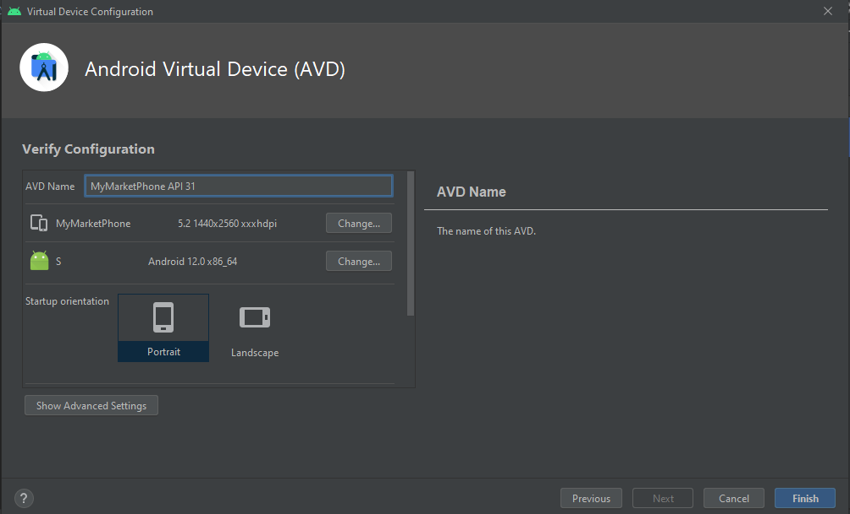

2. Установка apk с помощью ADB

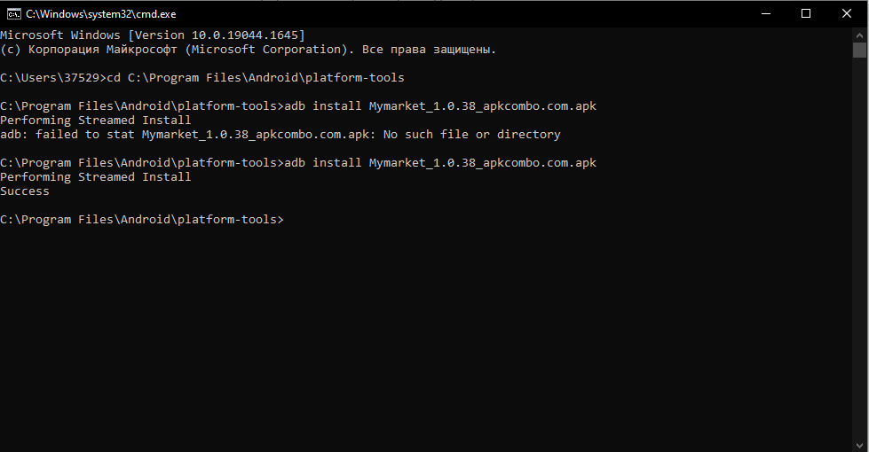

3. Скрин экрана и запись экрана

4. Найти Package name приложения

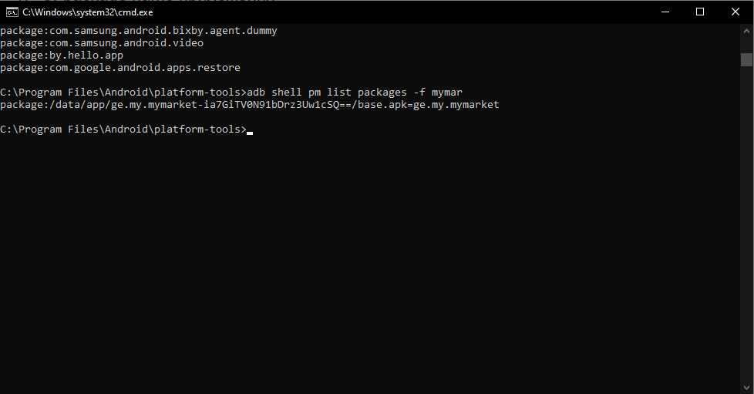

5. Логи приложения из logcat (E priority)

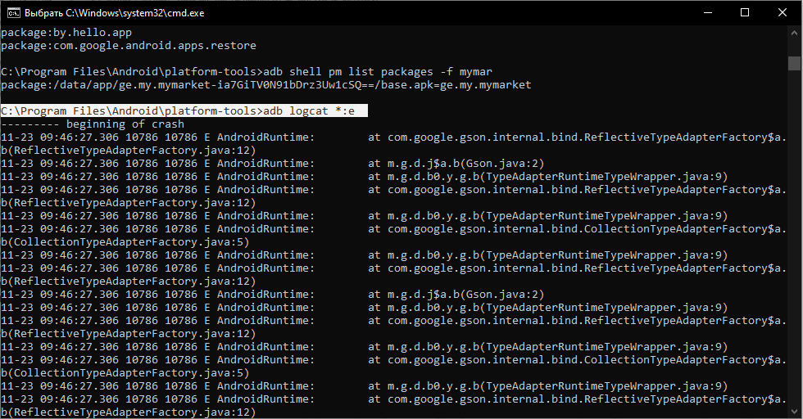

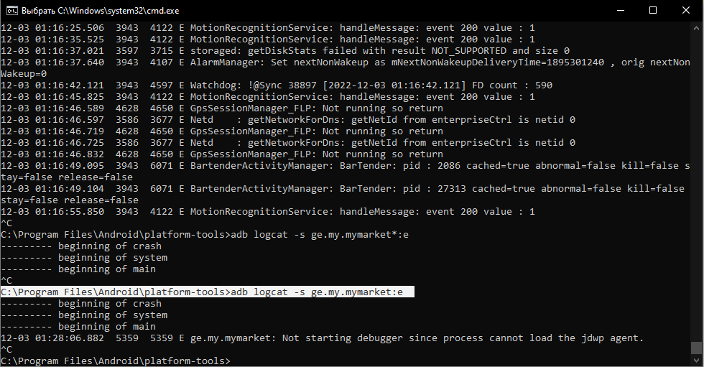

6. Выгрузка логов приложения в файл через ADB

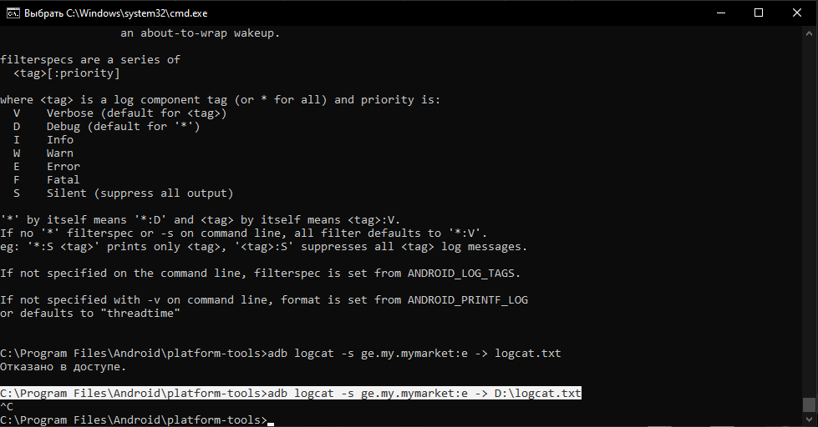

7. Monkey test

